상품제안서
락앤락 스쿨핏 스위치캡 보틀 520ml | 상품코드: S44373

 |  |  |  |  |  |  | 02-713-8555 | www.synergygift.co.kr
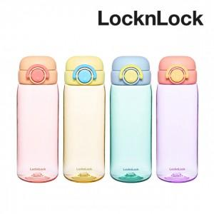

【상세/제작정보】

【인쇄/포장옵션】 | 실크, 레이저 / 포장지포장

【공급단가】 | 수량 | 30~ | 100~ | 300~ | 500~ | 1,000~
*VAT별도 | 핑크 | 13,350원 | 12,630원 | 12,010원 | 11,710원 | 11,500원
 | 옐로그린 | 13,350원 | 12,630원 | 12,010원 | 11,710원 | 11,500원
 | 오렌지 | 13,350원 | 12,630원 | 12,010원 | 11,710원 | 11,500원
 | 블루 | 13,350원 | 12,630원 | 12,010원 | 11,710원 | 11,500원

【상품 URL】 | https://www.synergygift.co.kr:443/src/goods_detail.php?gdno=44373

